TAV 1.8 a
1.8 COMPOSIZIONE DEI CONSIGLI DI CIRCOSCRIZIONE ALLA DATA DI PUBBLICAZIONE |  |  |  | Torna all'indice
I CIRCOSCRIZIONE |  | II CIRCOSCRIZIONE
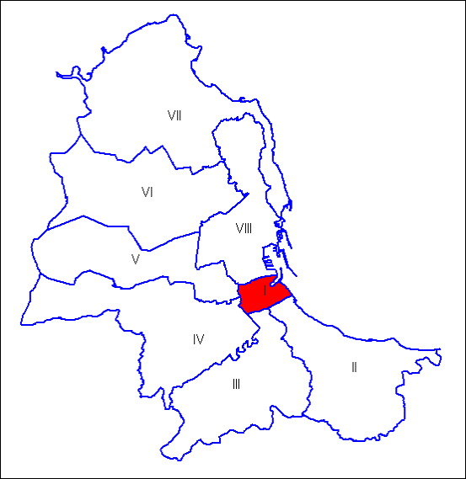 |  | 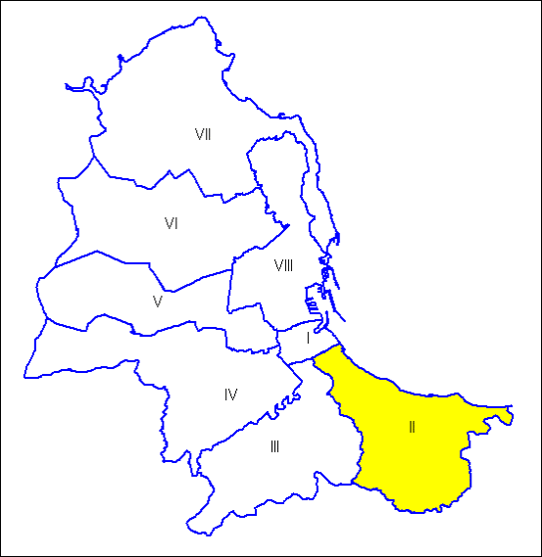
Consiglio di Circoscrizione |  | Consiglio di Circoscrizione
DEMOCRAZIA CRISTIANA | BRONTE Giovanni (Presidente) | ATTIVA SICILIA | FEDERICO Giuseppe (Presidente)
SICILIA FUTURA |  | LAVORIAMO PER PALERMO
UNIONE DI CENTRO |  | DEMOCRAZIA CRISTIANA
FRATELLI D'ITALIA |  | PRIMA L'ITALIA
ALLEANZA PER PALERMO |  | FORZA ITALIA
LAVORIAMO PER PALERMO |  | SICILIA FUTURA
PRIMA L'ITALIA |  | NOI CON L'ITALIA
NOI CON L'ITALIA |  | ALLEANZA PER PALERMO
FORZA ITALIA |  | UNIONE DI CENTRO
SINISTRA CIVICA ECOLOGISTA | BRANCATO Fabrizio | FRATELLI D'ITALIA
PARTITO DEMOCRATICO | CALABRESE Tiziana | FRATELLI D'ITALIA | COLLETTI Giovanni
 | NICOLAO Antonio |  | GUARESI Giuseppe
FORZA ITALIA | LA CORTE Massimo | DEMOCRAZIA CRISTIANA | GANDOLFO Alessandro
 | TRAMUTO Francesco | MOVIMENTO CINQUE STELLE | LO NARDO Emanuele
DEMOCRAZIA CRISTIANA | RANDAZZO Giuseppe | FORZA ITALIA | MARCHESE Eugenio
AZIONE CON CALENDA - +EUROPA | SORCI Salvatore | LAVORIAMO PER PALERMO | PIAZZESE Giuseppe
UNIONE DI CENTRO | VALENTI Antonino | PARTITO DEMOCRATICO | SALA Claudio
PROGETTO PALERMO | CASTIGLIA Massimo | SICILIA FUTURA | VISCUSO Giacomo
SINISTRA CIVICA ECOLOGISTA |  | MOVIMENTO CINQUE STELLE | TUSA Pasquale
MOVIMENTO CINQUE STELLE |  | SINISTRA CIVICA ECOLOGISTA
BUONA LA PRIMA |  | PARTITO DEMOCRATICO
PARTITO DEMOCRATICO

Fonte: Sito Istituzionale del Comune di Palermo

TAV 1.8 b
1.8 COMPOSIZIONE DEI CONSIGLI DI CIRCOSCRIZIONE ALLA DATA DI PUBBLICAZIONE |  |  |  | Torna all'indice
III CIRCOSCRIZIONE |  | IV CIRCOSCRIZIONE
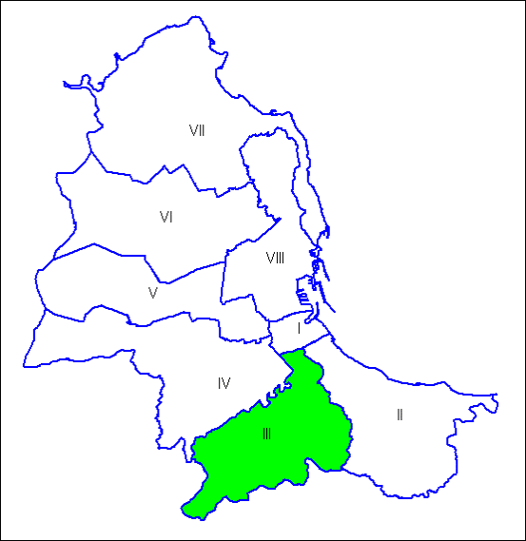 |  | 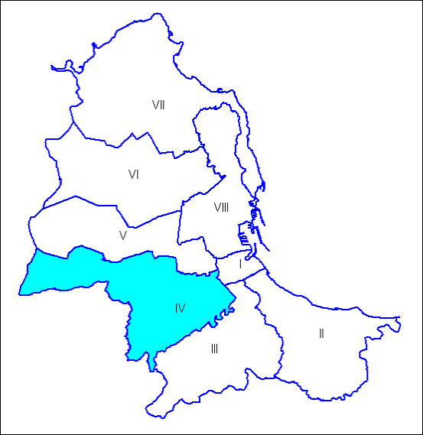
Consiglio di Circoscrizione |  | Consiglio di Circoscrizione
UNIONE DI CENTRO | VITALE Gioacchino (Presidente) | ATTIVA SICILIA | DI VINCENTI Giuseppe (Presidente)
LAVORIAMO PER PALERMO |  | UNIONE DI CENTRO
ATTIVA SICILIA |  | FORZA ITALIA
ALLEANZA PER PALERMO |  | LAVORIAMO PER PALERMO
FORZA ITALIA |  | DEMOCRAZIA CRISTIANA
FRATELLI D'ITALIA |  | OBIETTIVO CIRCOSCRIZIONE
SICILIA FUTURA |  | NOI CON L'ITALIA
DEMOCRAZIA CRISTIANA |  | ALLEANZA PER PALERMO
NI CON L'ITALIA |  | PRIMA L'ITALIA
PRIMA L'ITALIA |  | FRATELLI D'ITALIA
LAVORIAMO PER PALERMO | AMORELLO Ivan | SICILIA FUTURA
MOVIMENTO CINQUE STELLE | BRUSCHETTA Saverio | FORZA ITALIA | LUPO Salvatore
FORZA ITALIA | GULEMI Andrea | PRIMA L'ITALIA | ALAGNA Marcello
ATTIVA SICILIA | LA MANTIA Francesco | DEMOCRAZIA CRISTIANA | DAVI' Maurizio
PARTITO DEMOCRATICO | LO VERSO Fabrizio | MOVIMENTO CINQUE STELLE | DENTICI Mirko
FRATELLI D'ITALIA | MARCIANO' Giuseppe | FRATELLI D'ITALIA | GARUFI Cosimo
 | SIRAGUSA Francesco Paolo |  | SINOPOLI Vittorio
PRIMA L'ITALIA | QUARTARARO Giuseppe | LAVORIAMO PER PALERMO | MINNONE Antonino
PROGETTO PALERMO | SUPPORTA Rosaria | PARTITO DEMOCRATICO | ROMANO Vito
PARTITO DEMOCRATICO |  | SINISTRA CIVICA ECOLOGISTA | MANIACI Nella
MOVIMENTO CINQUE STELLE |  | PARTITO DEMOCRATICO
SINISTRA CIVICA ECOLOGISTA |  | MOVIMENTO CINQUE STELLE
 |  | PROGETTO PALERMO

Fonte: Sito Istituzionale del Comune di Palermo

TAV 1.8 c
1.8 COMPOSIZIONE DEI CONSIGLI DI CIRCOSCRIZIONE ALLA DATA DI PUBBLICAZIONE |  |  |  | Torna all'indice
V CIRCOSCRIZIONE |  | VI CIRCOSCRIZIONE
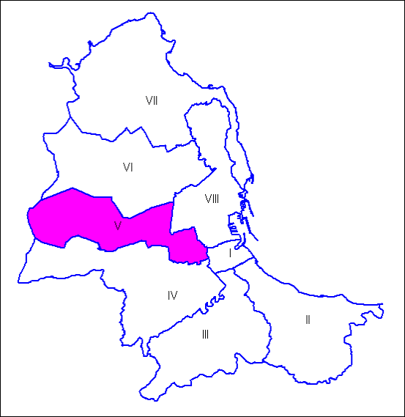 |  | 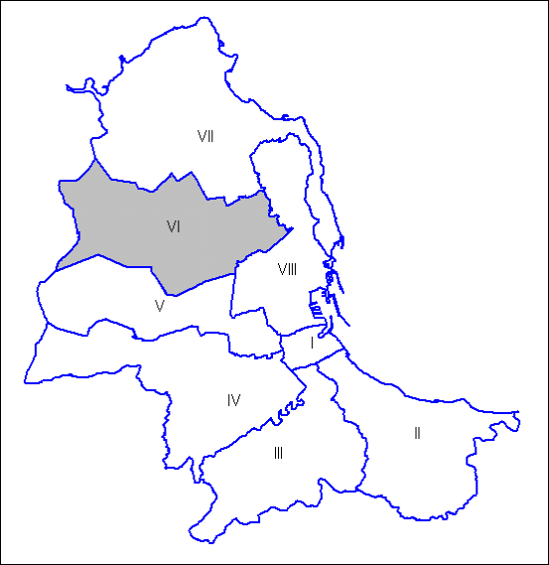
Consiglio di Circoscrizione |  | Consiglio di Circoscrizione
ATTIVA SICILIA | AIELLO Andrea (Presidente) | DEMOCRAZIA CRISTIANA | VALENTI Giuseppe (Presidente)
FORZA ITALIA |  | UNIONE DI CENTRO
PRIMA L'ITALIA |  | ALLEANZA PER PALERMO
ALLEANZA PER PALERMO |  | SICILIA FUTURA IV
DEMOCRAZIA CRISTIANA |  | NOI CON L'ITALIA
NOI CON L'ITALIA |  | FRATELLI D'ITALIA
LAVORIAMO PER PALERMO |  | FORZA ITALIA
SICILIA FUTURA IV |  | LAVORIAMO PER PALERMO
UNIONE DI CENTRO |  | ATTIVA SICILIA
FRATELLI D'ITALIA |  | PRIMA L'ITALIA
FORZA ITALIA | LO SARDO Fortunato Umberto | ALLEANZA PER PALERMO | BUCCHIERI Pietro
LAVORIAMO PER PALERMO | D'AGOSTINO Ernesto | PARTITO DEMOCRATICO | CRACOLICI Ciro
PARTITO DEMOCRATICO | DI PRIMA Concetta | MOVIMENTO CINQUE STELLE | CUTICCHIO Giacomo
 | GRASSO Davide | FRATELLI D'ITALIA | MONFORTE Teresa
MOVIMENTO CINQUE STELLE | DI GESU' Simona | FORZA ITALIA | NONA Antonio
PRIMA L'ITALIA | FIGUCCIA Marco | AZIONE CON CALENDA - +EUROPA | PERNICE Fabio
FRATELLI D'ITALIA | LUCIDO Roberto | PROGETTO PALERMO | SALERNO Domenico
UNIONE DI CENTRO | STABILE Francesco | LAVORIAMO PER PALERMO | SIINO Franco
SINISTRA CIVICA ECOLOGISTA | ALTADONNA Salvatore | LI MULI PRESIDENTE | LI MULI Roberto
INSIEME PER LA QUINTA |  | MOVIMENTO CINQUE STELLE
LA QUINTA E' CON ALTADONNA |  | SINISTRA CIVICA ECOLOGISTA
MOVIMENTO CINQUE STELLE |  | PARTITO DEMOCRATICO
PARTITO DEMOCRATICO |  | PROGETTO PALERMO
PROGETTO PALERMO |  | AVANTI INSIEME PER LA VI

Fonte: Sito Istituzionale del Comune di Palermo

TAV 1.8 d
1.8 COMPOSIZIONE DEI CONSIGLI DI CIRCOSCRIZIONE ALLA DATA DI PUBBLICAZIONE |  |  |  | Torna all'indice
VII CIRCOSCRIZIONE |  | VIII CIRCOSCRIZIONE
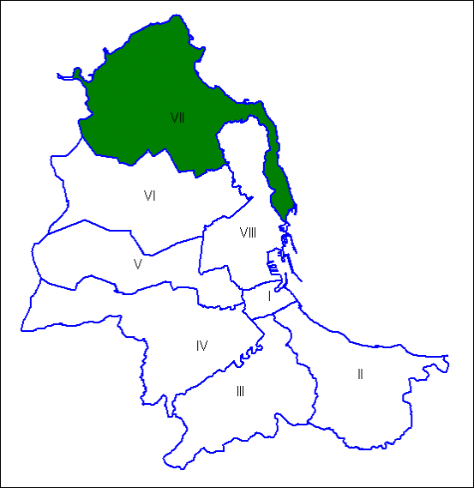 |  | 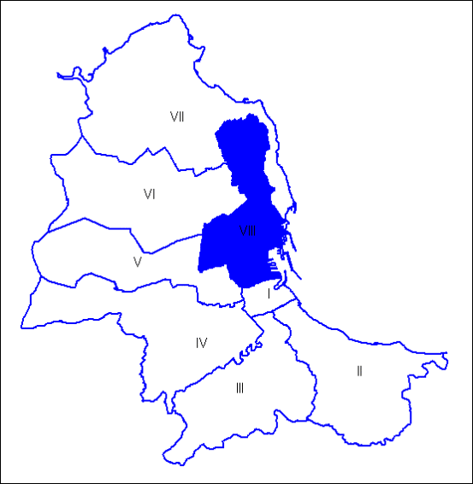
Consiglio di Circoscrizione |  | Consiglio di Circoscrizione
PRIMA L'ITALIA | FIORE Giuseppe (Presidente) | DEMOCRATICA PER L'OTTAVA | LONGO Marcello (Presidente)
FORZA ITALIA |  | PARTITO DEMOCRATICO
LISTA CIVICA FIORE PRESIDENTE |  | PROGETTO PALERMO
DEMOCRAZIA CRISTIANA |  | MOVIMENTO CINQUE STELLE
LAVORIAMO PER PALERMO |  | SINISTRA CIVICA ECOLOGISTA
SICILIA FUTURA |  | PARTITO DEMOCRATICO | ALBANESE Maria Palma
FRATELLI D'ITALIA |  |  | MARINO Emanuele Maria
ALLEANZA PER PALERMO |  | MOVIMENTO CINQUE STELLE | AMORE Alessandro
MOVIMENTO CINQUE STELLE | AIELLO Simone | AZIONE CON CALENDA - +EUROPA | ATTANASIO Vito (**)
FORZA ITALIA | CUSIMANO Ferdinando | LAVORIAMO PER PALERMO | BENINCASA Alessandro
 | ROCCAMPO Vincenzo (*) | PROGETTO PALERMO | CHINNICI Giuseppina
PARTITO DEMOCRATICO | CACIOPPO Damiano | FRATELLI D'ITALIA | GLORIOSO Nicola
FRATELLI D'ITALIA | COSTANTINO Fabio |  | SCHEMBRI Francesco
 | GANCI Gabriella | SINISTRA CIVICA ECOLOGISTA | GOVERNALE Edoardo (**)
LISTA CIVICA FIORE PRESIDENTE | D'ASTA Salvatore | FORZA ITALIA | PALUMBO Salvatore
LAVORIAMO PER PALERMO | VESCOVO Giuseppe | PRIMA L'ITALIA | SIINO Alfredo
PARTITO DEMOCRATICO | GALIOTO Giovanni | ATTIVA SICILIA
MOVIMENTO CINQUE STELLE |  | DEMOCRAZIA CRISTIANA
SINISTRA CIVICA ECOLOGISTA |  | SICILIA FUTURA
 |  | ALLEANZA PER PALERMO
 |  | LAVORIAMO PER PALERMO
 |  | NOI CON L'ITALIA
 |  | FORZA ITALIA
 |  | FRATELLI D'ITALIA

(*) Surroga col Consigliere Armetta Daniele con sentenza n.3307/2022 del 30/11/2022 |  | (**) Con sentenze del Tribunale Amm.vo nn 3308 e 3309/2022 REG.PROV.COLL. e Delibera di circoscrizione n 66 del 30.11.2022 viene disposta la surroga

Fonte: Sito Istituzionale del Comune di Palermo

